Full1
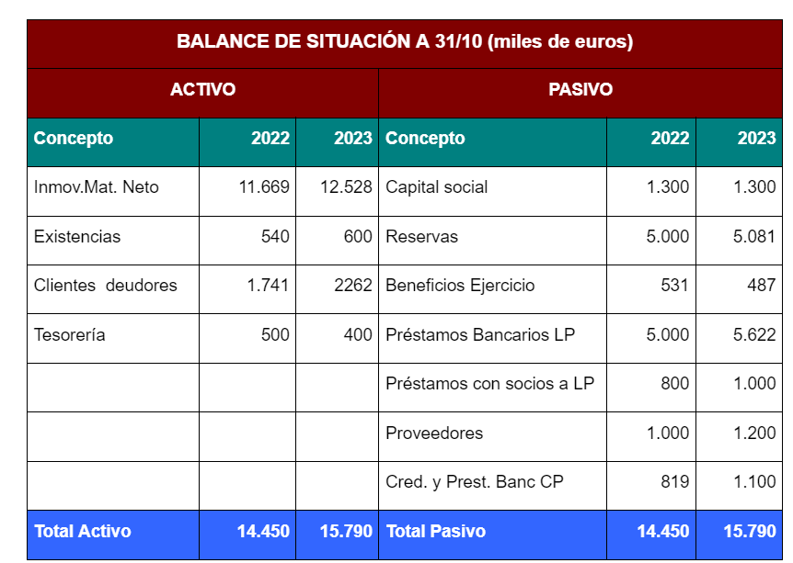
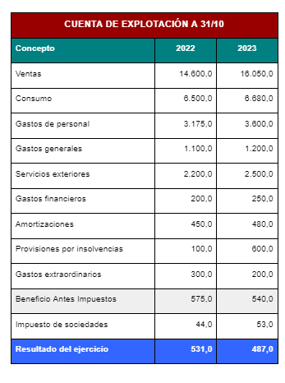

PREVISION CUENTA EXPLOTACION 2024
 | 2024

Ventas | 19,099.50
Consumo | 7,815.60 | 40.92%
Gastos personal | 4,140.00 | 21.68%
Gastos generales | 1,356.00 | 7.10%
Servicio exteriores | 2,875.00 | 15.05%
Insolvencias | 191.00 | 1.00%
Gastos extordinarios | 286.49 | 1.50%
Amortizaciones inmovilizado | 495.84 | 2.60%
Amortizaciones FC | 120.00 | 0.63%
Amorizaciones mobiliario | 90.00 | 0.47%
Amortizaciones | 705.84 | 3.70%
GAStoso financieros | 510 | 2.67%
BAI | 1,219.57 | 6.39%

aumento de BAI resopeto 2023
679.57 | 126%

